Sheet1
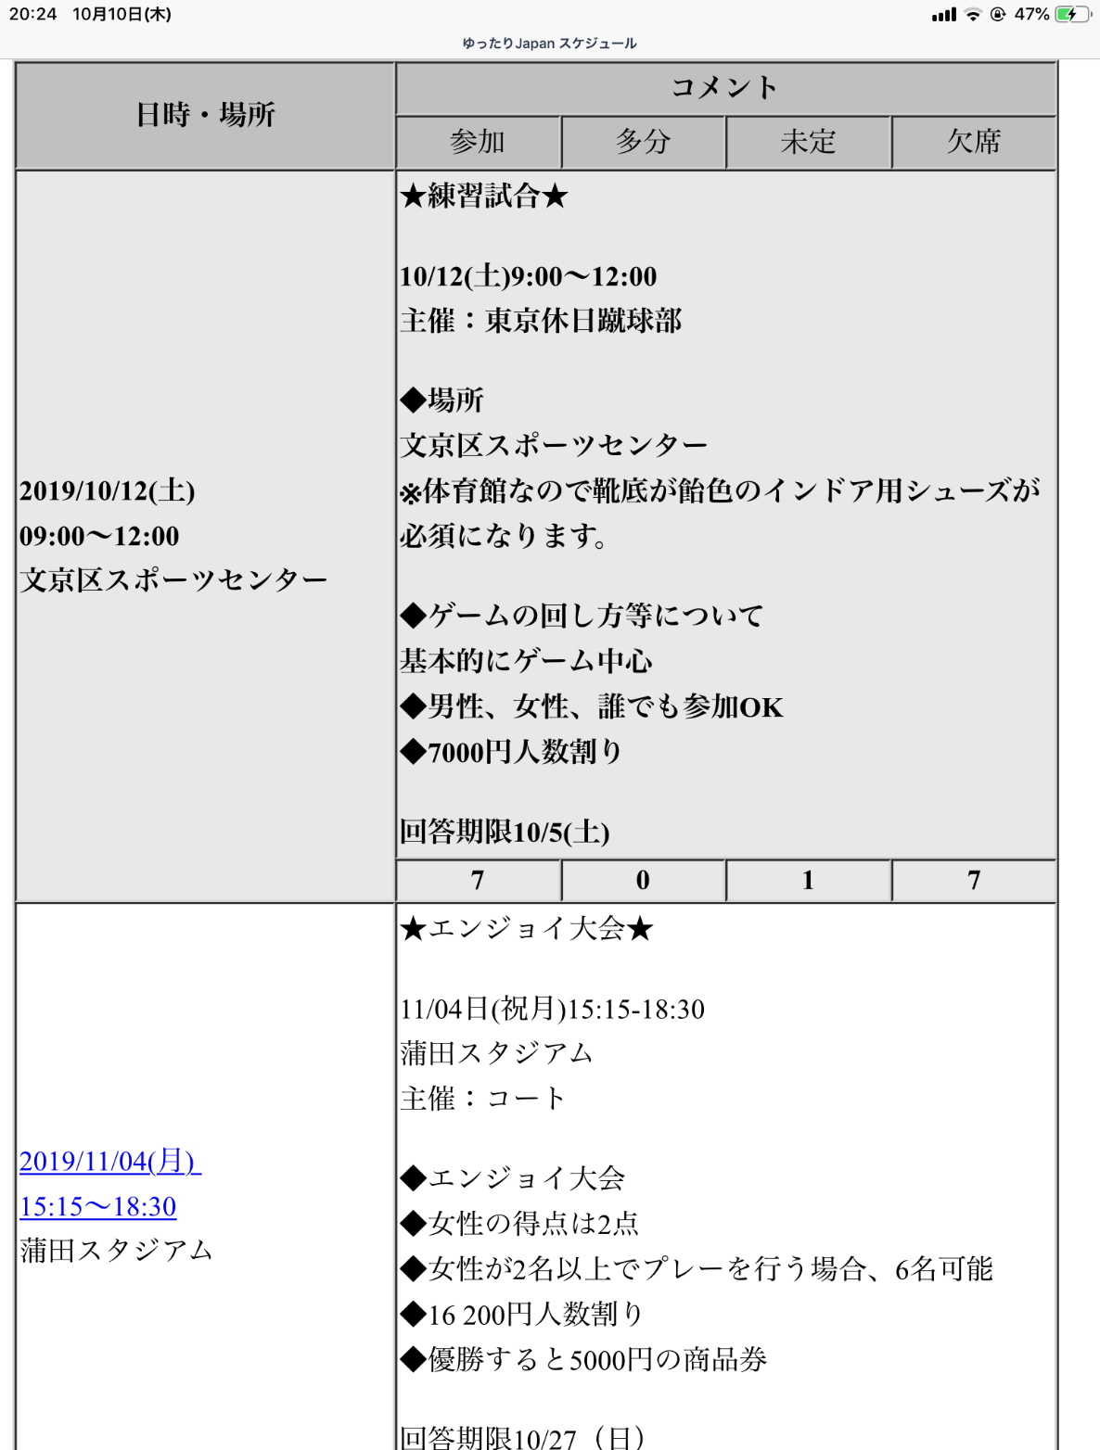
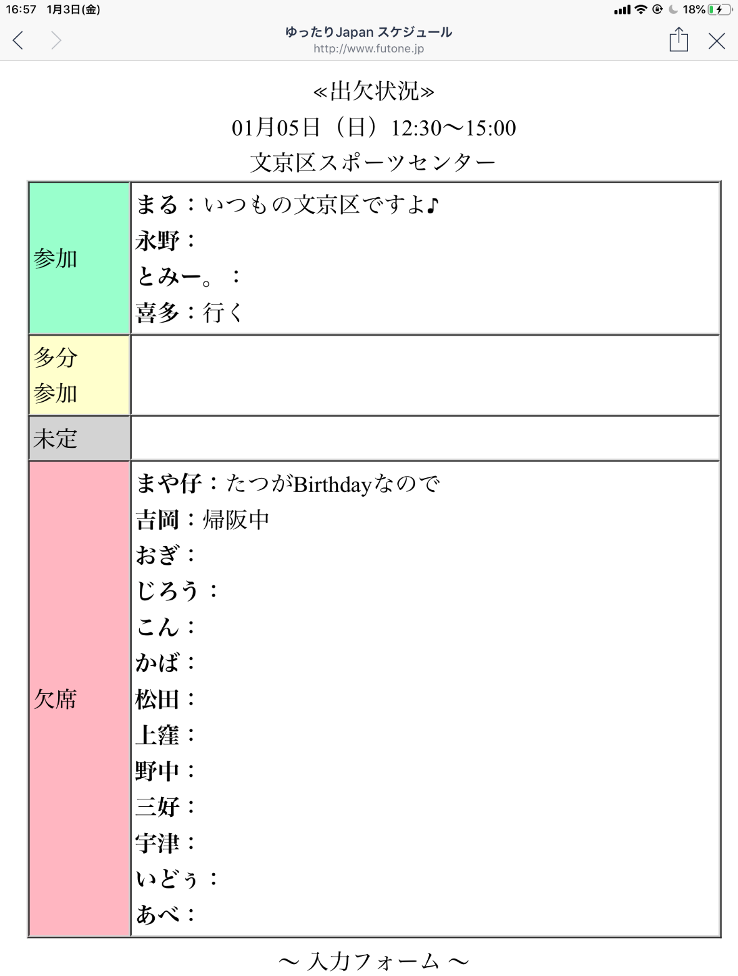
スケジュール表
 |  |  | 指示① | 日々のスケジュールを入力したい
 |  |  |  | フルースペースのイメージで入力をしたい
 |  |  |  | 希望は日付順にてソート（直近予定が上）
 |  |  |  | 表記は追加、削除が自由にできるのを希望
指示①

指示②
 |  |  | 指示② | 出欠状況が一目みてわかるように、またコメントできるようにしたい
 |  |  |  | 〇の囲み箇所がリンクしている
 |  |  |  | 別の予定日をクリックすると、その日の出欠状況がでてくるようにしたい。

 |  |  | 指示③ | 1、名前を入力
 |  |  |  | 2、出欠状況をプルダウンで選択（参加、多分参加、未定、欠席、削除）
 |  |  |  | 3、コメント入力、フリーに記載可能
 |  |  |  | 4、修削除できるようにしたい。
 |  |  |  | 入力されている名前を再度入力して「出欠状況」削除を選択すると入力データが消えるなど

指示③

名前 | 出欠状況 | コメント

